ứng dụng máy tính bỏ túi
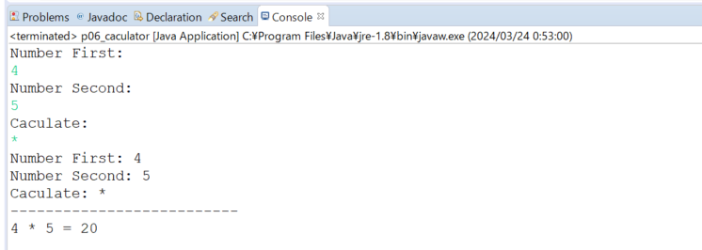
java_training
 | src
 |  | ph1_basic
 |  |  | p01_introduce.java
 |  |  | p02_variable.java
 |  |  | p03_operator.java
 |  |  | p04_condition.java
 |  |  | p05_loop.java
 |  |  | p06_caculator.java |  |  | → | new



java_training\src\ph1_basic\p06_caculator.java
package ph1_basic;

import java.util.Scanner;

public class p06_caculator {
 | public static void main(String[] args) {
 |  | int numberFirst;
 |  | int numberSecond;
 |  | int result | = 0;
 |  | String caculate;

 |  | Scanner sc = new Scanner(System.in); |  |  |  |  |  | → | Khởi tạo đối tượng để lấy giá trị nhập từ bàn phím

 |  | // Number First
 |  | System.out.println("Number First: ");
 |  | numberFirst = sc.nextInt(); |  |  |  |  |  | → | nextInt: Lấy giá trị số được nhập từ bàn phím
 |  | sc.nextLine(); |  |  |  |  |  | → | Sau khi lấy xong 1 giá trị nhập vào từ bàn phím thì thực hiện nextLine

 |  | // Number Second
 |  | System.out.println("Number Second: ");
 |  | numberSecond = sc.nextInt();
 |  | sc.nextLine();

 |  | // Caculate
 |  | System.out.println("Caculate: ");
 |  | caculate = sc.nextLine(); |  |  |  |  |  | → | Lấy giá trị string được nhập vào từ bàn phím
 |  | sc.close(); |  |  |  |  |  | → | Sau khi lấy xong các giá trị nhập vào từ bàn phím thì nên đóng lại. Vị trí đóng cùng tầng với khởi tạo

 |  | System.out.println("Number First: " + numberFirst);
 |  | System.out.println("Number Second: " + numberSecond);
 |  | System.out.println("Caculate: " + caculate);

 |  | // + - * (x) / (:) %
 |  | switch (caculate) { |  |  |  |  |  | → | Có trên 3 trường hợp nên dùng switch để giải quyết vấn đề
 |  |  | case "+":
 |  |  |  | result | = numberFirst + numberSecond;
 |  |  |  | break;
 |  |  | case "-":
 |  |  |  | result | = numberFirst - numberSecond;
 |  |  |  | break;
 |  |  | case "*":
 |  |  | case "x":
 |  |  |  | result | = numberFirst * numberSecond;
 |  |  |  | break;
 |  |  | case "/":
 |  |  | case ":":
 |  |  |  | result | = numberFirst / numberSecond;
 |  |  |  | break;
 |  |  | case "%":
 |  |  |  | result | = numberFirst % numberSecond;
 |  |  |  | break;

 |  |  | default:
 |  |  |  | result | = numberFirst + numberSecond;
 |  |  |  | caculate= "+";
 |  |  |  | break;
 |  | }

 |  | System.out.println("--------------------------");
 |  | System.out.printf("%d %s %d = %d", numberFirst, caculate, numberSecond, result);
 | }
}

Thực thi

